Hoja de Control
ANÁLISIS

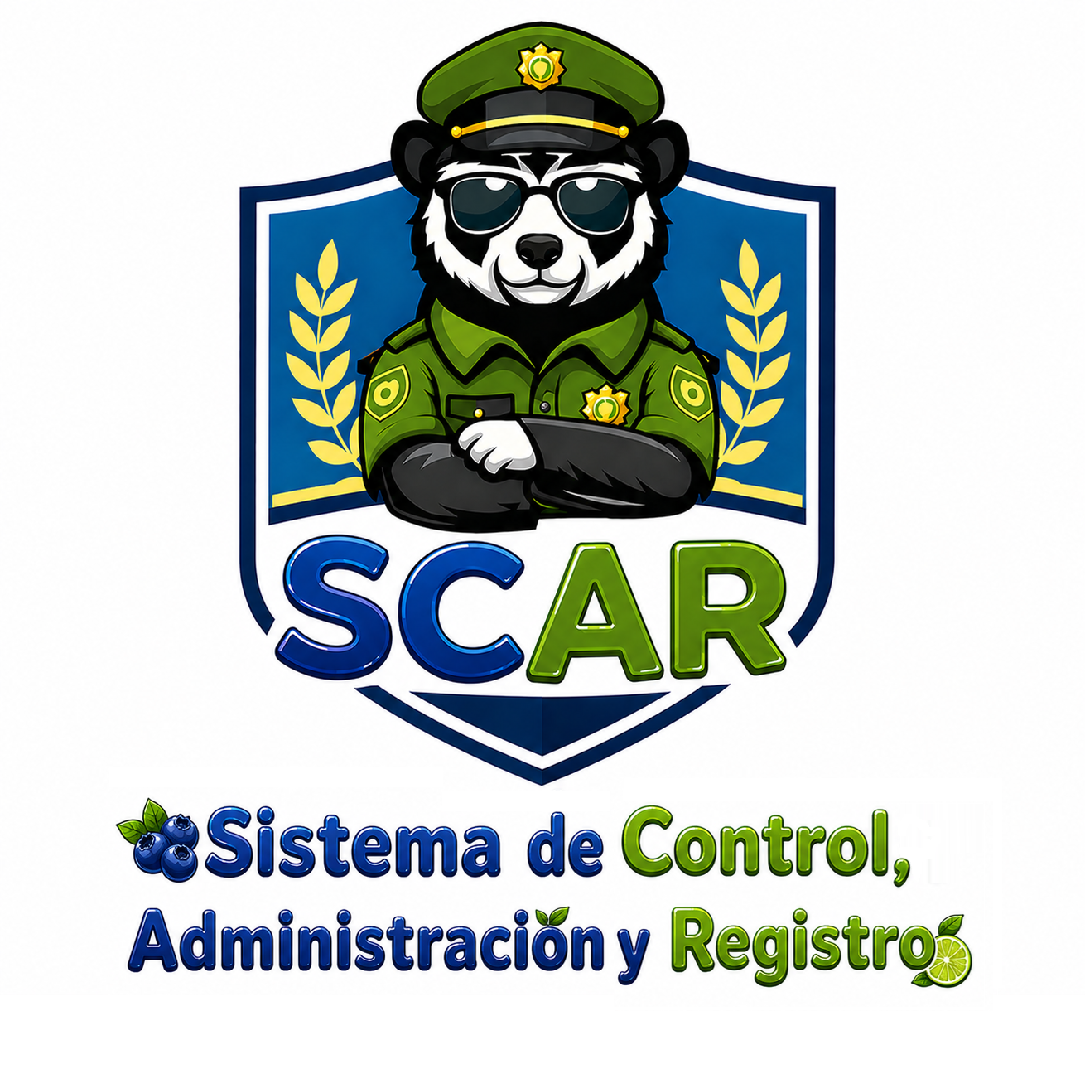

SCAR
Recolección de Información

 | HOJA DE CONTROL

 | Organismo | Dulcedip
 | Proyecto | Sistema de Control, Administración y Registros (SCAR)
 | Entregable | Recolección de Información
 | Autor | Neila del Carmen Bello
 | Versión / Edición | 02 |  | Fecha Versión | 22/04/2026
 | Aprobado Por | EDWIN ALBEIRO RAMOS VILLAMIL |  | Fecha Aprobación | DD/MM/AAAA
 |  |  |  | N.º Total de Páginas | 7

 | REGISTRO DE CAMBIOS |  |  |  |  | SI

 | Versión | Causa del cambio | Responsable del cambio |  | Fecha del cambio
 | 01 | Versión Inicial | Andrés Reyes |  | 22/04/2026
 | 02 | Versión Tabulación | Luna Esquivel |  | 30/04/2026
 | 03 | Versión Análisis | Jaiver Leiva |  | 02/05/2026
 | 04 | Versión Final | Mafe Delgado |  | 22/05/2026

 | CONTROL DE DISTRIBUCIÓN

 | Nombre y Apellidos
 | María Fernanda Delgado Lozano
 | Luna Katerine Esquivel Oliveros
 | Jaiver Leiva Tapiero
 | Jefesson Andrés Reyes Carvajal

Reportes Gráficos
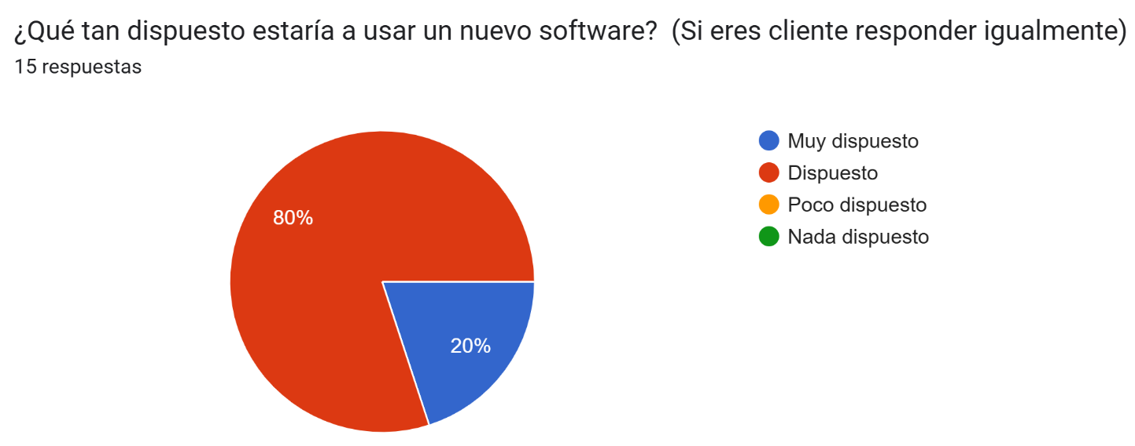
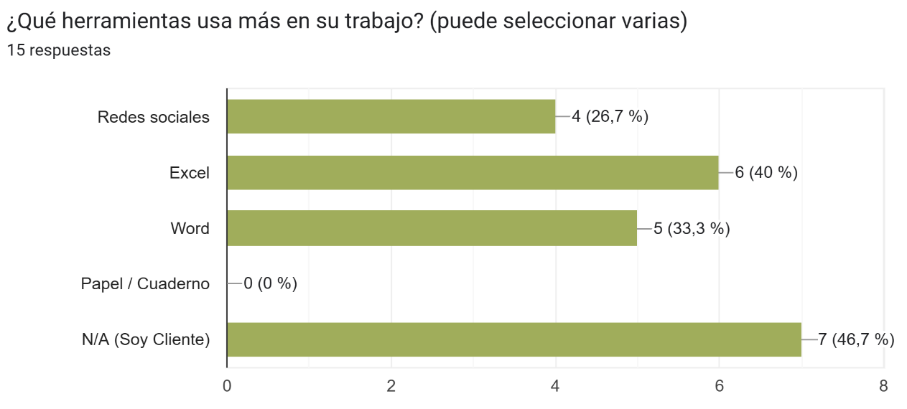
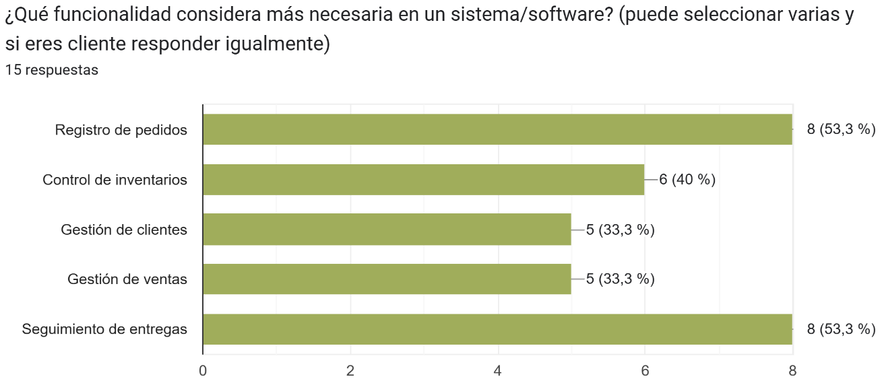
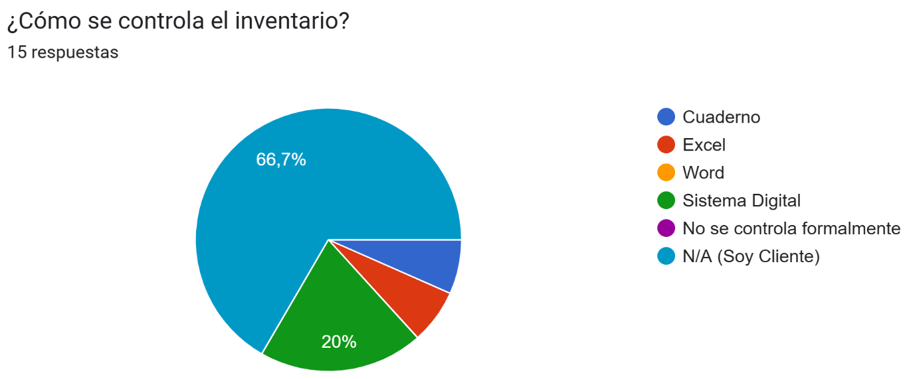
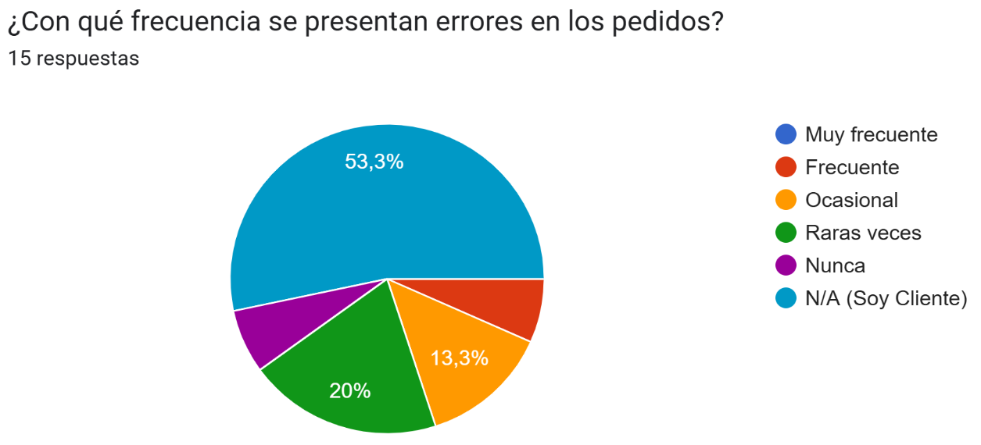
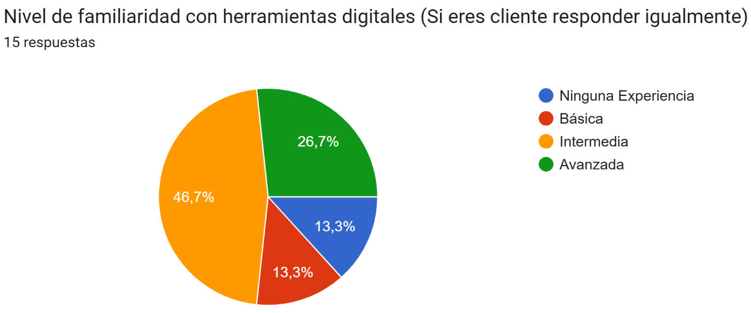
ANÁLISIS

 | SCAR
 | Reportes Gráficos

